Page 1
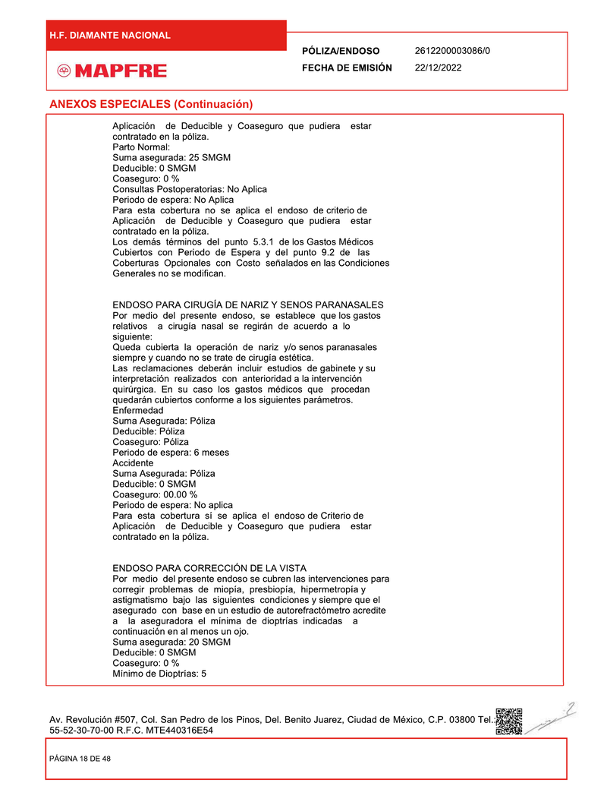
Variable | Value
page | 1
title | ANEXOS ESPECIALES (Continuación)
description | Aplicación de Deducible y Coaseguro que pudiera estar contratado en la póliza. Parto Normal: Para esta cobertura no se aplica el endoso de criterio de Aplicación de Deducible y Coaseguro que pudiera estar contratado en la póliza. Los demás términos del punto 5.3.1 de los Gastos Médicos Cubiertos con Periodo de Espera y del punto 9.2 de las Coberturas Opcionales con Costo señalados en las Condiciones Generales no se modifican.
legal
suma asegurada | 25 SMGM
deducible | 0 SMGM
coaseguro | 0 %
consulta postoperatoria | No Aplica
periodo de espera | No Aplica

Page 2
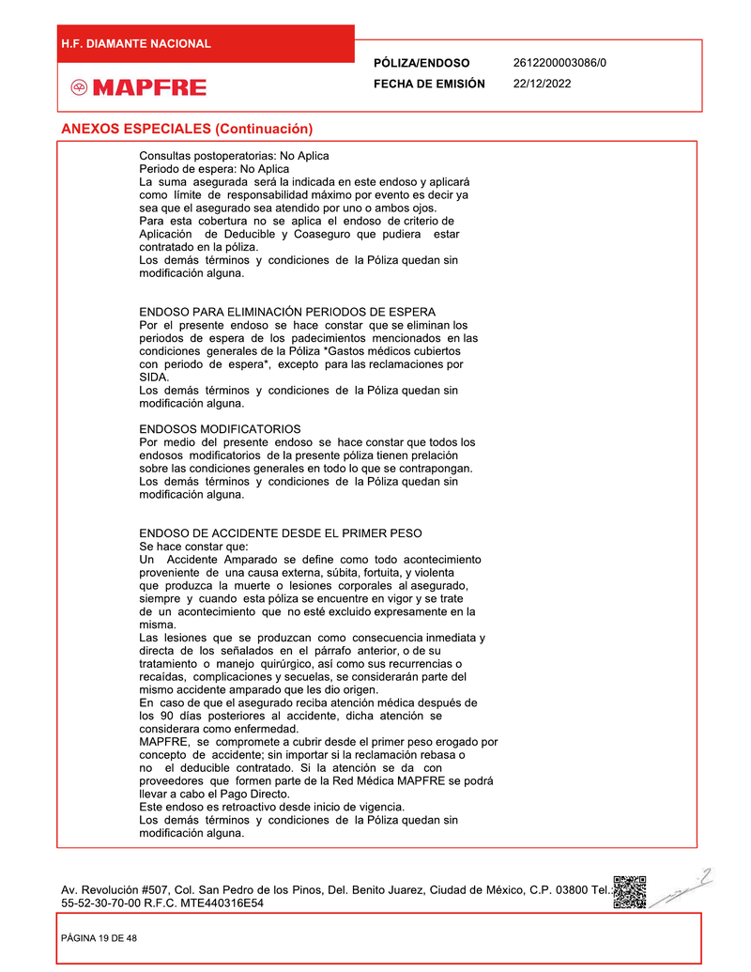
Variable | Value
page | 2
title | ANEXOS ESPECIALES (Continuación)
description | Consultas postoperatorias: No Aplica. Periodo de espera: No Aplica. La suma asegurada será la indicada en este endoso y aplicará como límite de responsabilidad máximo por evento es decir ya sea que el asegurado sea atendido por uno o ambos ojos. Para esta cobertura no se aplica el endoso de criterio de Aplicación de Deducible y Coaseguro que pudiera estar contratado en la póliza. Los demás términos y condiciones de la Póliza quedan sin modificación alguna.
legal | Los demás términos y condiciones de la Póliza quedan sin modificación alguna.
suma asegurada | Indicada en este endoso
consulta postoperatoria | No Aplica
periodo de espera | No Aplica

Page 3
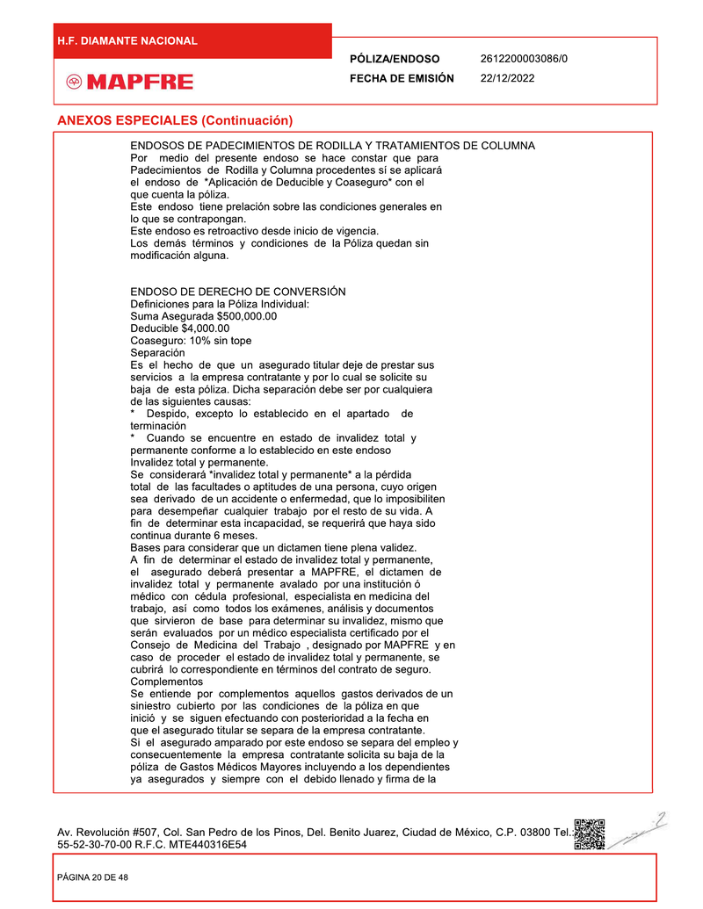
Variable | Value
page | 3
title | ENDOSO DE DERECHO DE CONVERSIÓN
description | Definiciones para la Póliza Individual: Suma Asegurada $500,000.00 Deducible $4,000.00 Coaseguro: 10% sin tope Separación Es el hecho de que un asegurado titular deje de prestar sus servicios a la empresa contratante y por lo cual se solicite su baja de esta póliza. Dicha separación debe ser por cualquiera de las siguientes causas: * Despido, excepto lo establecido en el apartado de terminación * Cuando se encuentre en estado de invalidez total y permanente conforme a lo establecido en este endoso Invalidez total y permanente. Se considerará “invalidez total y permanente” a la pérdida total de las facultades o aptitudes de una persona, cuyo origen sea derivado de un accidente o enfermedad, que le imposibiliten para desempeñar cualquier trabajo por el resto de su vida. A fin de determinar esa incapacidad, se requerirá que haya sido continua durante 6 meses. Bases para considerar que un dictamen tiene plena validez. A fin de determinar el estado de invalidez total y permanente, el asegurado deberá presentar a MAPFRE, el dictamen de invalidez total y permanente avalado por una institución o médico con cédula profesional, especialista en medicina del trabajo, así como todos los exámenes, análisis y documentos que sirvieron de base para determinar su invalidez, mismo que serán evaluados por un médico especialista certificado por el Consejo de Medicina del Trabajo , designado por MAPFRE y en caso de proceder el estado de invalidez total y permanente, se cubrirá lo correspondiente en términos del contrato de seguro. Complementos Se entiende por complementos aquellos gastos derivados de un siniestro cubierto por las condiciones de la póliza en que inició y se siguen efectuando con posterioridad a la fecha en que el asegurado titular se separa de la empresa contratante. Si el asegurado amparado por este endoso se separa del empleo y consecuentemente la empresa contratante solicita su baja de la póliza de Gastos Médicos Mayores incluyendo a los dependientes ya asegurados y si
legal | Por medio del presente endoso se hace constar que para Padecimientos de Rodilla y Columna procedentes se aplicará el endoso de “Aplicación de Deducible y Coaseguro” con el que cuenta la póliza. Este endoso tiene relación sobre las condiciones generales en lo que se contrapongan. Este endoso es retroactivo desde inicio de vigencia. Los demás términos y condiciones de la Póliza quedan sin modificación alguna.
suma asegurada | $500,000.00
deducible | $4,000.00
coaseguro | 10% sin tope

Page 4
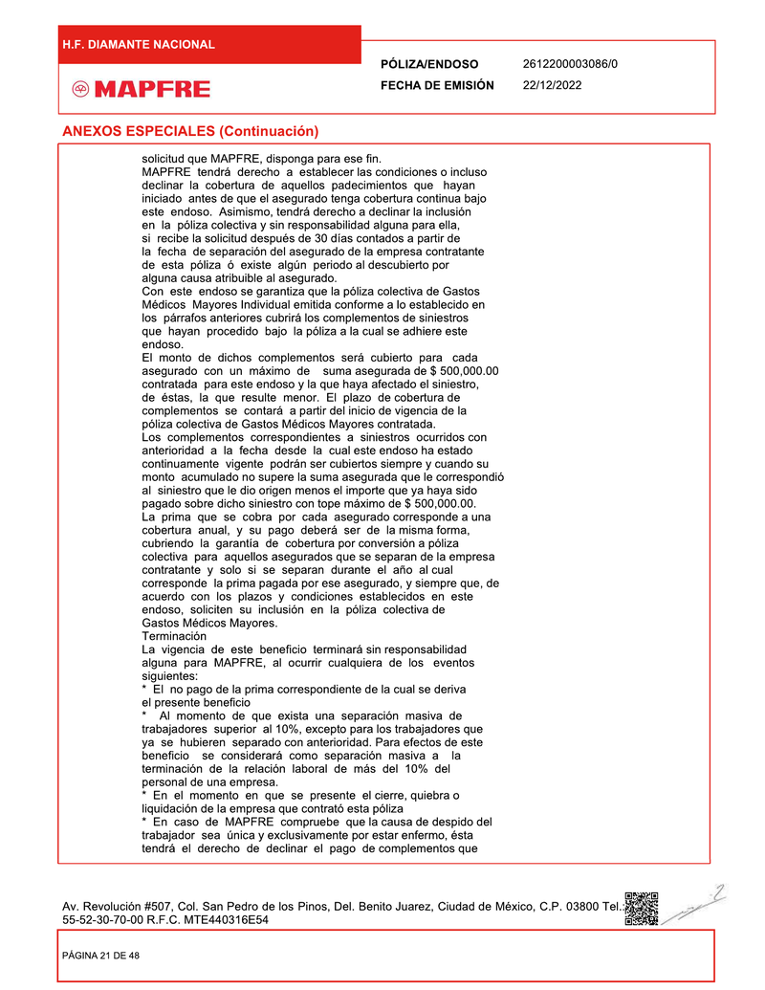
Variable | Value
page | 4
title | ANEXOS ESPECIALES (Continuación)
description | MAPFRE tendrá derecho a establecer las condiciones o incluso declinar la cobertura de aquellos padecimientos que hayan iniciado antes de que el asegurado tenga cobertura continua bajo este endoso. Asimismo, tendrá derecho a declinar la inclusión en la póliza colectiva y sin responsabilidad alguna para ella, si recibe la solicitud después de 30 días contados a partir de la fecha de separación del asegurado de la empresa contratante de esta póliza o existe algún periodo al descubierto por alguna causa atribuible al asegurado. Con este endoso se garantiza que la póliza colectiva de Gastos Médicos Mayores Individual emitida conforme a lo establecido en los párrafos anteriores cubrirá los complementos de siniestros que hayan procedido bajo la póliza a la cual se adhiere este endoso. El monto de dichos complementos será cubierto para cada asegurado con un máximo de suma asegurada de $ 500,000.00 contratada para este endoso y la que haya afectado el siniestro, es ésta, la que resulte menor. El plazo de cobertura de complementos se contará a partir del inicio de vigencia de la póliza colectiva de Gastos Médicos Mayores contratada. Los complementos correspondientes a siniestros ocurridos con anterioridad a la fecha desde la cual este endoso ha estado continuamente vigente podrán ser cubiertos siempre y cuando su suma asegurada no supere la suma asegurada que le corresponde al siniestro que le dio origen menos el importe que ya haya sido pagado sobre dicho siniestro con tope máximo de $ 500,000.00. La prima que se cobra por cada asegurado corresponde a una cobertura anual, y su pago deberá ser de la misma forma, cubriendo la garantía de cobertura por conversión a póliza colectiva para aquellos asegurados que se separan de la empresa contratante y solo si se separan durante el año al cual corresponde la prima pagada por ese asegurado, y siempre que, de acuerdo con los plazos y condiciones establecidos en este endoso, soliciten su inclusión en la póliza colectiva de Gastos Médi
suma asegurada | $500,000.00

Page 5
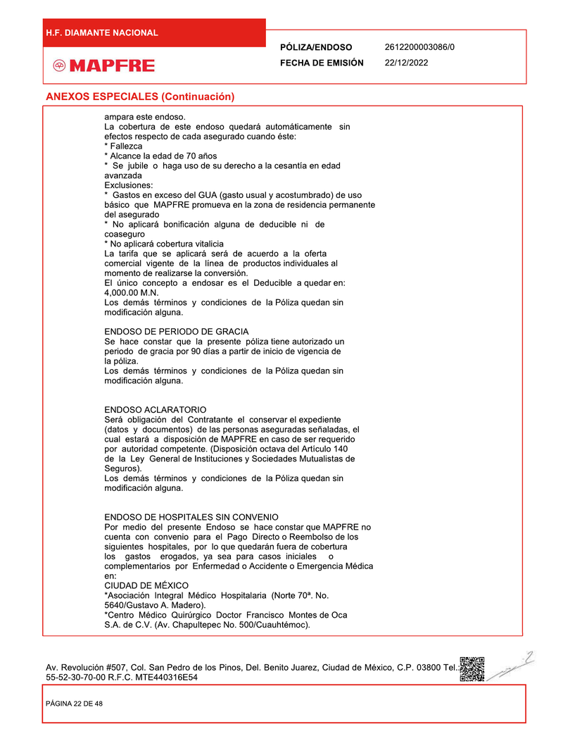
Variable | Value
page | 5
title | ANEXOS ESPECIALES (Continuación)
description | La cobertura de este endoso quedará automáticamente sin efectos respecto de cada asegurado cuando éste: * Fallezca * Alcance la edad de 70 años * Se jubile o haga uso de su derecho a la cesantía en edad avanzada Exclusiones: * Gastos en exceso del GUA (gasto usual y acostumbrado) de uso básico que MAPFRE promueva en la zona de residencia permanente del asegurado * No aplicará bonificación alguna de deducible ni de coaseguro * No aplicará cobertura vitalicia La tarifa que se aplicará será de acuerdo a la oferta comercial vigente de la línea de productos individuales al momento de realizarse la conversión. El único concepto a endosar es el Deducible a quedar en: 4,000.00 M.N. Los demás términos y condiciones de la Póliza quedan sin modificación alguna.
legal | ENDOSO DE PERIODO DE GRACIA Se hace constar que la presente póliza tiene autorizado un periodo de gracia por 90 días a partir de inicio de vigencia de la póliza. Los demás términos y condiciones de la Póliza quedan sin modificación alguna. ENDOSO ACLARATORIO Será obligación del Contratante el conservar el expediente (datos y documentos) de las personas aseguradas señaladas, el cual estará a disposición de MAPFRE en caso de ser requerido por autoridad competente. (Disposición octava del Artículo 140 de la Ley General de Instituciones y Sociedades Mutualistas de Seguros). Los demás términos y condiciones de la Póliza quedan sin modificación alguna. ENDOSO DE HOSPITALES SIN CONVENIO Por medio del presente Endoso se hace constar que MAPFRE no cuenta con convenio para el Pago Directo o Reembolsos de los siguientes hospitales, por lo que quedarán fuera de cobertura los gastos erogados, ya sea para casos iniciales o complementarios por Enfermedad o Accidente o Emergencia Médica en: CIUDAD DE MÉXICO *Asociación Integral Médico Hospitalaria (Norte 70ª. No. 5640/Gustavo A. Madero). *Centro Médico Quirúrgico Doctor Francisco Montes de Oca S.A. de C.V. (Av. Chapultepec No. 500/Cuauhtémoc).
deducible | 4,000.00 M.N.
coaseguro | No aplicará bonificación alguna de deducible ni de coaseguro
gastos cubiertos | No aplicará cobertura vitalicia
gastos no cubiertos | Gastos en exceso del GUA (gasto usual y acostumbrado) de uso básico que MAPFRE promueva en la zona de residencia permanente del asegurado

Page 6
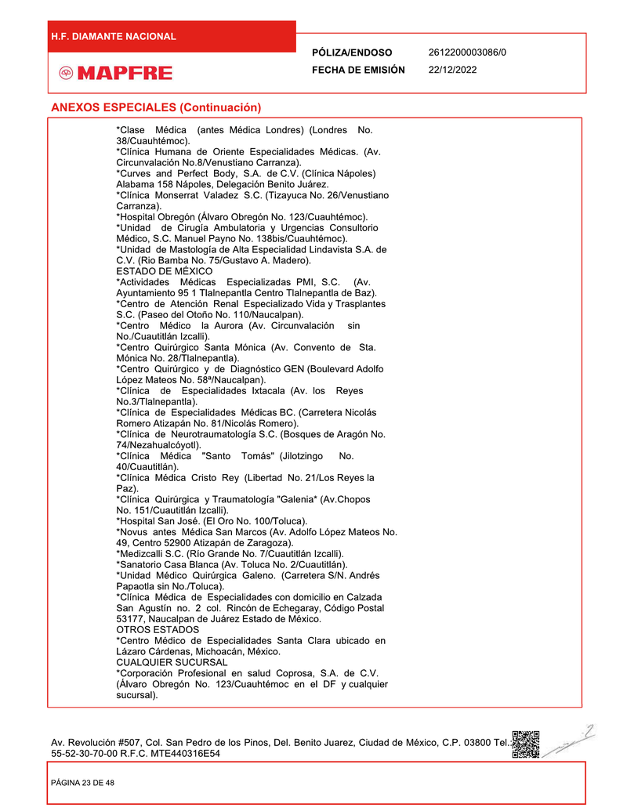
Variable | Value
page | 6
description | ANEXOS ESPECIALES (Continuación) *Clase Médica (antes Médica Londres) (Londres No. 38/Cuauhtémoc). *Clínica Humana de Oriente Especialidades Médicas. (Av. Circunvalación No.8/Venustiano Carranza). *Curves and Perfect Body, S.A. de C.V. (Clínica Nápoles) Alhambra 158 Nápoles, Delegación Benito Juárez. *Clínica Monserrat Valadez S.C. (Tizayuca No. 26/Venustiano Carranza). *Hospital Obregón (Álvaro Obregón No. 123/Cuauhtémoc). *Unidad de Cirugía Ambulatoria y Urgencias Consultorio Médico, S.C. Manuel Payno No. 138bis/Cuauhtémoc). *Unidad de Mastología de Alta Especialidad Lindavista S.A. de C.V. (Rio Bamba No. 75/Gustavo A. Madero). ESTADO DE MÉXICO *Actividades Médicas Especializadas PMI, S.C. (Av. Ayuntamiento 95 1 Tlalnepantla Centro Tlalnepantla de Baz). *Centro de Atención Renal Especializado Vida y Trasplantes S.C. (Paseo del Otoño No. 110/Naucalpan). *Centro Médico la Aurora (Av. Circunvalación sin No./Cuautitlán Izcalli). *Centro Quirúrgico Santa Mónica (Av. Convento de Sta. Mónica No. 28/Tlalnepantla). *Centro Quirúrgico y de Diagnóstico GEN (Boulevard Adolfo López Mateos No. 58/Naucalpan). *Clínica de Especialidades Itzcalli (Av. los Reyes No.3/Tlalnepantla). *Clínica de Especialidades Médicas BC. (Carretera Nicolás Romero Atizapán No. 81/Nicolás Romero). *Clínica de Neurotraumatología S.C. (Bosques de Aragón No. 74/Nezahualcóyotl). *Clínica Médica "Santo Tomás" (Jilotzingo No. 40/Cuautitlán). *Clínica Médica Cristo Rey (Libertad No. 21/Los Reyes la Paz). *Clínica Quirúrgica y Traumatología "Galenia" (Av.Chopos No. 151/Cuautitlán Izcalli). *Hospital San José. (El Oro No. 100/Toluca). *Novus antes Médica San Marcos (Av. Adolfo López Mateos No. 49, Centro 52900 Atizapán de Zaragoza). *Medizocalli S.C. (Río Grande No. 7/Cuautitlán Izcalli). *Sanatorio Casa Blanca (Av. Toluca No. 2/Cuautitlán). *Unidad Médico Quirúrgica Galeno. (Carretera S/N. Andrés Papalota sin No./Toluca). *Clínica Médica de Especialidades con domicilio en Calzada San Agustín no. 2 col. Rincón

Page 7
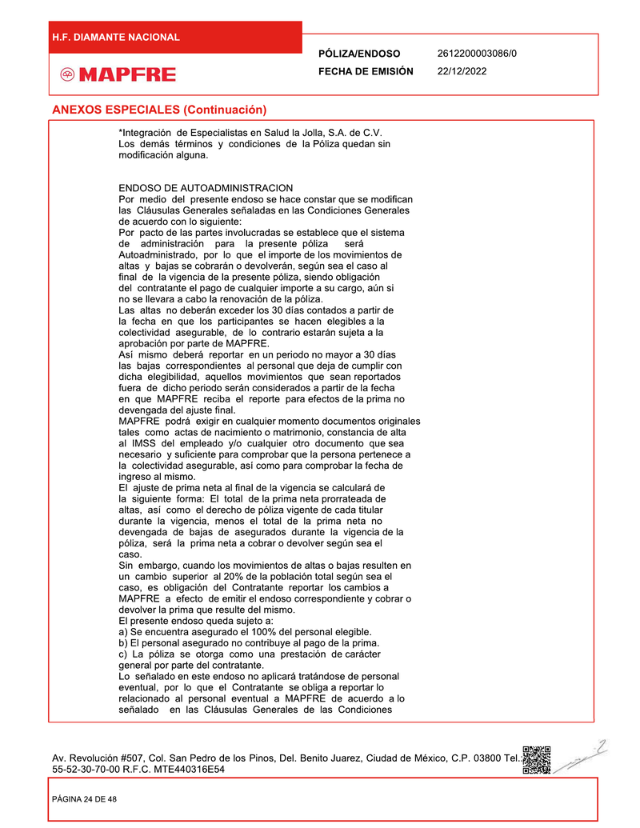
Variable | Value
page | 7
title | ENDOSO DE AUTOADMINISTRACION
description | Por medio del presente endoso se hace constar que se modifican las Cláusulas Generales señaladas en las Condiciones Generales de acuerdo con lo siguiente: Por pacto de las partes involucradas se establece que el sistema de administración para la presente póliza será Autoadministrado, por lo que el importe de los movimientos de altas y bajas se cobrará o devolverán, según sea el caso al final de la vigencia de la presente póliza, siendo obligación del contratante el pago de cualquier importe a su cargo, aún si no se llevara a cabo la renovación de la póliza. Las altas no deberán exceder los 30 días contados a partir de la fecha en que los participantes se hacen elegibles a la colectividad asegurada, de lo contrario estarán sujeta a la aprobación por parte de MAPFRE. Así mismo deberá reportar en un periodo no mayor a 30 días naturales correspondientes al personal que deja de cumplir con dicha elegibilidad, aquellos movimientos que sean reportados fuera de dicho periodo serán considerados a partir de la fecha en que MAPFRE reciba el reporte para efectos de la prima no devengada del ajuste final. MAPFRE podrá exigir en cualquier momento documentos originales tales como actas de nacimiento o matrimonio, constancia de alta al IMSS del empleado y/o cualquier otro documento que sea necesario y suficiente para comprobar que la persona pertenece a la colectividad asegurable, así como para comprobar la fecha de ingreso al mismo. El ajuste de prima neta al final de la vigencia se calculará de la siguiente forma: El total de la prima neta prorrateada de altas, así como el derecho de póliza vigente de cada titular durante la vigencia, menos el total de la prima neta no devengada de bajas de asegurados durante la vigencia de la póliza, será la prima neta a cobrar o devolver según sea el caso. Sin embargo, cuando los movimientos de altas o bajas resulten en un cambio superior al 20% de la población total según sea el caso, es obligación del Contratante reportar los cambios a MAPFRE
legal | Los demás términos y condiciones de la Póliza quedan sin modificación alguna.
eligibilidad | 100% del personal elegible

Page 8
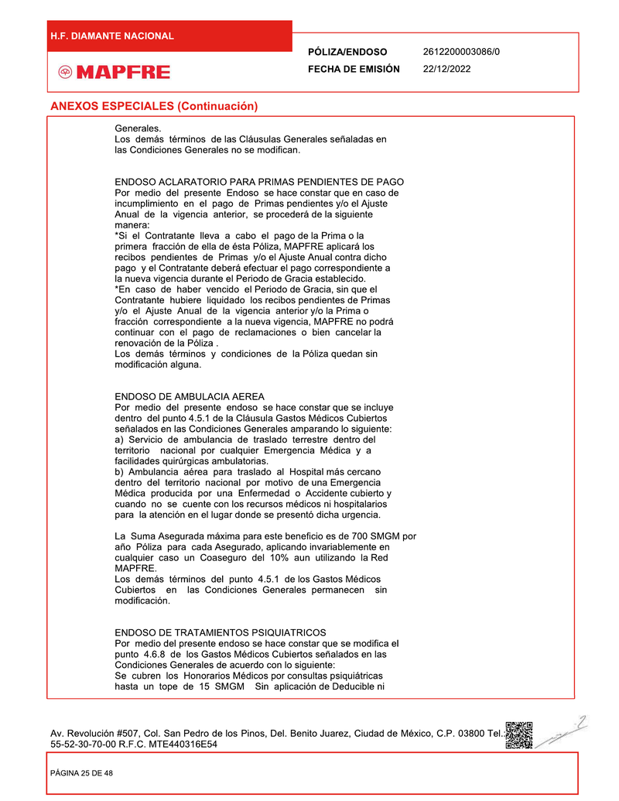
Variable | Value
page | 8
title | ENDOSO ACLARATORIO PARA PRIMAS PENDIENTES DE PAGO
description | Por medio del presente Endoso se hace constar que en caso de incumplimiento en el pago de Primas pendientes y/o el Ajuste Anual de la vigencia anterior, se procederá de la siguiente manera: “Si el Contratante lleva a cabo el pago de la Prima o la primera fracción de ella de esta Póliza, MAPFRE aplicará los recibos pendientes de Primas y/o el Ajuste Anual contra dicho pago y el Contratante deberá efectuar el pago correspondiente a la nueva vigencia durante el Periodo de Gracia establecido. “En caso de haber vencido el Periodo de Gracia, sin que el Contratante hubiere liquidado los recibos pendientes de Primas y/o el Ajuste Anual de la vigencia anterior y/o la Prima o fracción correspondiente a la nueva vigencia, MAPFRE no podrá continuar con el pago de reclamaciones o bien cancelar la renovación de la Póliza. Los demás términos y condiciones de la Póliza quedan sin modificación alguna.
legal | Los demás términos de las Cláusulas Generales señaladas en las Condiciones Generales no se modifican.
suma asegurada | 700 SMGM
deducible | No aplica
coaseguro | 10%
gastos cubiertos | a) Servicio de ambulancia de traslado terrestre dentro del territorio nacional por cualquier Emergencia Médica y a facilidades quirúrgicas ambulatorias. b) Ambulancia aérea para traslado al Hospital más cercano dentro del territorio nacional por motivo de una Emergencia Médica producida por una Enfermedad o Accidente cubierto y cuando no se cuente con los recursos médicos ni hospitalarios para la atención en el lugar donde se presentó dicha urgencia.
territorio | Nacional

Page 9
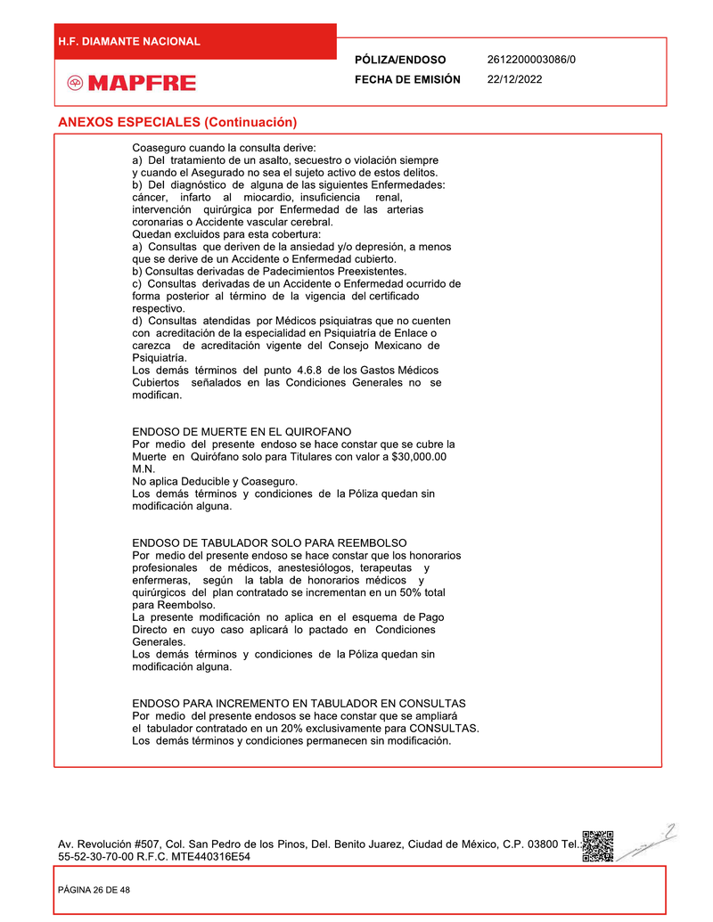
Variable | Value
page | 9
title | ANEXOS ESPECIALES (Continuación)
description | Coaseguro cuando la consulta derive: a) Del tratamiento de un asalto, secuestro o violación siempre y cuando el Asegurado no sea el sujeto activo de estos delitos. b) Del diagnóstico de alguna de las siguientes Enfermedades: cáncer, infarto al miocardio, insuficiencia renal, intervención quirúrgica por Enfermedad de las arterias coronarias o Accidente vascular cerebral. Quedan excluidos para esta cobertura: a) Consultas que deriven de la ansiedad y/o depresión, a menos que se deriven de un Accidente o Enfermedad cubierto. b) Consultas derivadas de Padecimientos Preexistentes. c) Consultas derivadas de un Accidente o Enfermedad ocurrido de forma posterior al término de la vigencia del certificado respectivo. d) Consultas atendidas por Médicos psiquiatras que no cuenten con acreditación de la especialidad en Psiquiatría de Enlace o carezca de acreditación vigente del Consejo Mexicano de Psiquiatría. Los demás términos del punto 4.6.8 de los Gastos Médicos Cubiertos señalados en las Condiciones Generales no se modifican.
legal | Los demás términos y condiciones de la Póliza quedan sin modificación alguna.
suma asegurada | 30,000.00 M.N.
deducible | No aplica
coaseguro | No aplica
gastos cubiertos | Muerte en Quirófano solo para Titulares
gastos no cubiertos | Consultas que deriven de la ansiedad y/o depresión, Padecimientos Preexistentes, Accidente o Enfermedad posterior a la vigencia, Médicos psiquiatras sin acreditación

